Hoja1
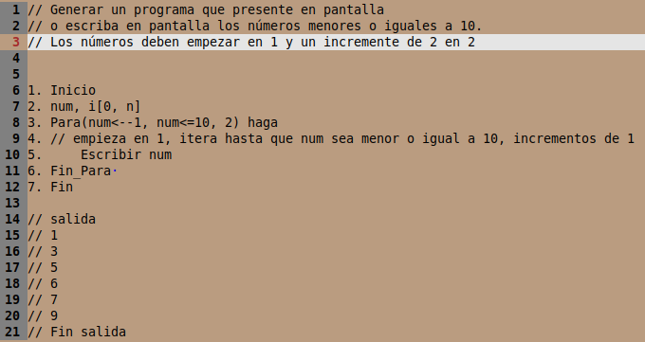
num | num<=10 | Pantalla o Presentación | incremento
1 | 1<=10 | true | 1 | 2 en 2
1+2=3 | 3<=10 | true | 3
3+2=5 | 5<=10 | true | 5
5+2=7 | 7<=10 | true | 7
7+2=9 | 9<=10 | true | 9
9+2=11 | 11<=10 | falso, el ciclo termina

